Datos personales
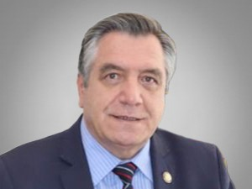

Nombres: | Patricio
Apellidos: | Donoso Chiriboga
Facebook: | https://www.facebook.com/DonosoEcuador
Twitter: | @DonosoEcuador
Descripción: | Asambleísta por la Provincia de Pichincha

